Home Page

Left Screen border |  |  |  |  |  |  |  |  | Right Screen Border
 |  | TEAM ONAGA

 | SoftUni |  | The Real SoftUni |  | Play A Game |  | ABOUT US

 | LEFT SIDEBAR | Welcome to Team Onaga's website teamwork project as part of the |  |  |  |  |  | RIGHT SIDEBAR
 |  | Web Fundamentals (HTML + CSS) Course at the Software University

 |  |  |  | HOT Topics from last week…
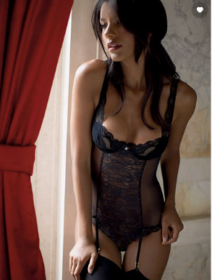


 |  | Code should be |  | Algorithms must be fast, |  | Failed at Java test - click here to get
 |  | beatiful, right? |  | efficient and bug-free |  | insider tips for the next test
 |  | See more here |  | See more here

 |  |  |  | Prevoius Month
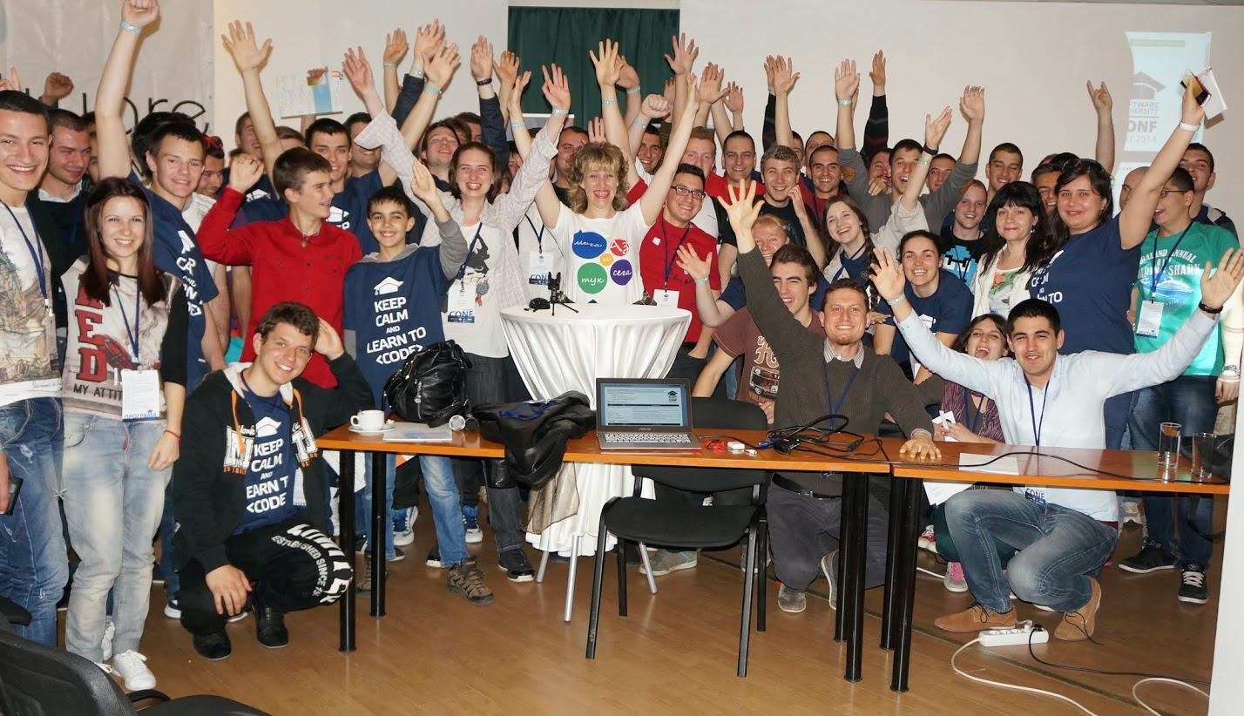

 |  | SoftUni can be fun - read more to see more here

SoftUni

 |  | TEAM ONAGA

 | SoftUni |  | The Real SoftUni | Play A Game | ABOUT US

 | СофтУни сайт |  |  |  |  | RIGHT SIDEBAR

 | Софтуни Фейсбук

 | placeholder

 | placeholder
 |  | The road to innovative, high-quality software engineering trainings starts here
 |  | It has many obstacles, the first of which is….. Read more here
 | placeholder
 |  | Tuka mu trqbwa още нещо на сайто, така е много постно

 | placeholder



ФООТЕР - тука ще сложим разни дребни неща и логото на Господари на ефира като спонсори, щото нали ще ползваме от лекциите гафове

 |  | SoftUni can be fun - read more to see more here

Play a Game

 |  |  | TEAM ONAGA

 | SoftUni |  |  | The Real SoftUni |  | Play A Game |  |  | ABOUT US

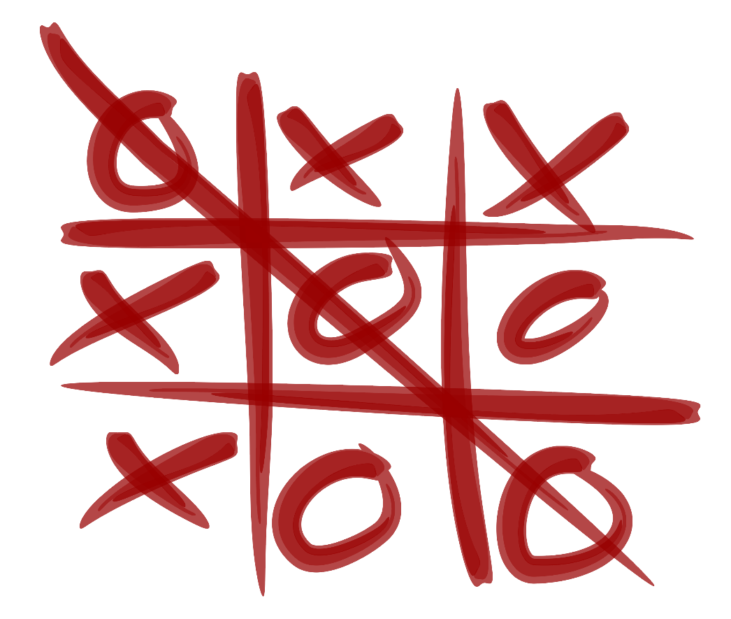
 | Tic-Tac-Toe |  |  |  |  |  |  |  |  | RIGHT SIDEBAR

 | бесеница с простотии

 | Strip-Poker


 | placeholder

 | placeholder

 | placeholder

 |  |  |  |  | SCORE

 |  |  |  | YOU |  | 0 | 2 | US

 |  |  |  | Play Again |  |  |  | Reset score

Pole za obyasnenie: Тук идеята ми е, като изиграеш 3 игри, ако цъкнеш да играеш отново да те пита: за да продължите с играта, трябва да сте предали домашните и се появява въпрос - предали ли сте домашните и като цъкнеш на да - то бяга и можеш да цъкнеш на само на "не" и те води към сайта на софтуни с домашните
Web Fundamentals,по-добре го напишете в , че сроът наближава :)
Можем да пуснем една мушичка да ходи по екрана или няколко: това можем с javata da go svurjem
http://auz.github.io/Bug/
Ако пък компа те бие 2 игри поред, излиза съобщение, което ти казва, че аналитичните ти умения не са достатъчно добри и те праща да се запишеш за ниво
нула, което сега почва на 5 юли
Ще краднем отнякъде един джаваскрипт морски шах и ще го плеснем тука ;)
Бесеницата ще е на кирилица, и тайната дума ще е примерно каракацил :) и като я откриеш ще ти излезе някаква гадна буболечка :)

линк за бутончето, дето бяга:
 |  | http://stackoverflow.com/questions/2558197/make-a-run-away-button-in-jquery
 |  | http://jsfiddle.net/MTug9/ - catch me if you can

About Us
Abou


 |  |  | TEAM ONAGA

 | SoftUni |  |  | The Real SoftUni | Play A Game | ABOUT US

 | Крис |  |  |  |  |  | RIGHT SIDEBAR
 |  |  |  | тука някъде ще е starwars texta на фона на бесен кючек и после се появява това отдолу.

 | Митко

 | Косьо

 | Асен

 |  |  |  | Drag and drop onto softuni to see more about each of us

 |  | фоотер - тука ще има както в софтуни - контакти - гитхъб, мейл, фейсбук, линкедин и т.н.
 |  | да изглежда стилно и готино (кефи ме как е направено в панела за отборната работа).

